Sheet1
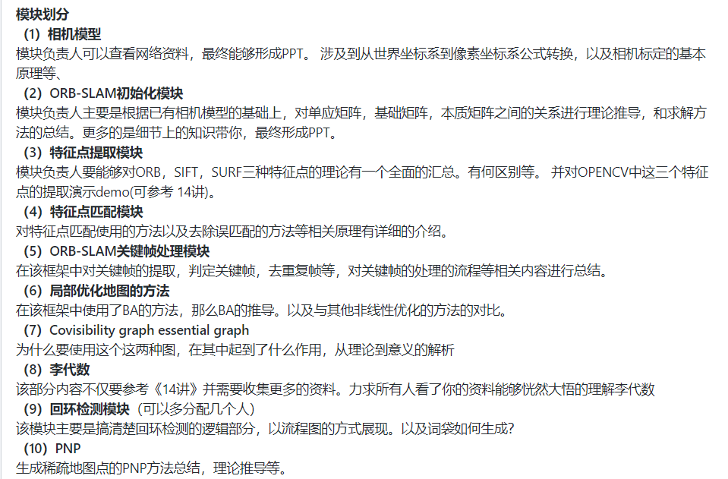
（1）相机模型 | 09+Zyliu+liuzy1 | 13-小黎 | 梅子 | 吃肉的唐玄奘 | 何若男
（2）ORB-SLAM初始化模块 | 11+王宁+Wamdell | 14-小袁 | 33-小文-sguan691@163.com | 12+徐子锋+xzf199358
（3）特征点提取模块 | 25+bill+billwang996 | 25+羊+w439451 | 11+alii+cbalii | 26+Wingtsan
（4）特征点匹配模块 | 朴-北京-VSLAM | 梦回幻城Lei | 钟钟钟 | 03+刘林洲
（5）ORB-SLAM关键帧处理模块 | 06+刘智远 | MichaelTian | 20-Youngo-dongdongzyd | 李健
（6）局部优化地图的方法 | 07+小伟 | 吃肉的唐玄奘 | 叶泳骏
（7）Covisibility graph essential graph | 余红松 | 20-Paul | 吴宇环 吉大 | 11+王宁+Wamdell
（8）李代数 | 019-彬记 | 08-高浩 | 社会主义接班人
（9）回环检测模块 | 34+刘小东+nunuNNN | 05+杨代玉+yangdaiyu123 | 22-陈进-1936256565@qq.com | 10+陈标+Joe-CB | 12-椿灰染紫色
（10）PNP | 99-Schellong | 20-Youngo-dongdongzyd | David Han | 黄金意志+东北大学

项目git地址：https://github.com/dianyunPCL/ORB-SLAM-bydianyunpcl

